exchange
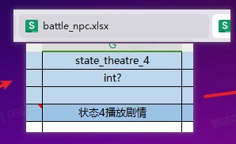
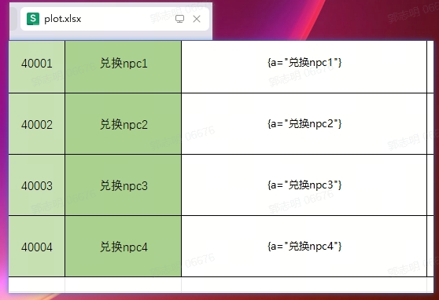
id | comment | sort | type | desc | next_task | condition | total | args | reward | icon | custom
int | string | int | int | string | int? | string | bool? | table | items | string | json?
>> | x |  |  |  |  | server |  |  |  | client | client
!!! | x | x | x | x | task#*.id | x | x | x | @ItemArrayChecker | x | x
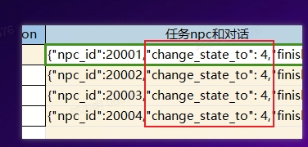
### | 忽略字段 | 显示排序 | 任务类型 | 描述 | 后置任务 | 条件 | 累计 | 参数 | 奖励 | 任务icon | 任务npc和对话
7001 | 兑换任务2 | 2 | 7 | 和城市的商人进行一次交易 |  | exchange_item |  | {id = 30601, amount = 20} | {{30801, 10}} | 0 | {"npc_id":20001,"change_state_to": 4,"finish_state_to":255}
7002 | 兑换任务3 | 3 | 7 | 和城市的商人进行一次交易 |  | exchange_item |  | {id = 30601, amount = 30} | {{30801, 15}} | 0 | {"npc_id":20002,"change_state_to": 4,"finish_state_to":255}
7003 | 兑换任务4 | 4 | 7 | 和城市的商人进行一次交易 |  | exchange_item |  | {id = 30601, amount = 40} | {{30801, 20}} | 0 | {"npc_id":20003,"change_state_to": 4,"finish_state_to":255}
7004 | 兑换任务4 | 5 | 7 | 和城市的商人进行一次交易 |  | exchange_item |  | {id = 30601, amount = 40} | {{30801, 20},{30802, 1}} | 0 | {"npc_id":20004,"change_state_to": 4,"finish_state_to":255}

